ER2-TC-LOGIN-1
INCIDENT(BUG) REPORT (#ER2-TC-Login-1)

Data | 2024-12-18
Denumire aplicatie | Calarim Impreuna
Versiune | 2
Modul functional | Login |  | Flux(Scenariu) Testare | TS-Login
 |  |  | Caz Testare | TC-2
Hardware | Asus Zenbook15, Proc:AMD Radeon Ryzen7, 2,40 Ghz, RAM 16,00 GB
Sistem operare | Windows 11 Pro, 64-bit
Gravitate eroare | MAJORA
 | MEDIE | X
 | MINORA
Status | DETECTAT | X
 | DESCHIS | X
 | REZOLVAT
 | INCHIS
Descriere | Mesajul de eroare nu e afisat in limba selectata, dupa dupa schimbarea limbii iar la apasarea butonului login buttonul de selectare a limbii se schimba inapoi in romana
Capturi ecran | 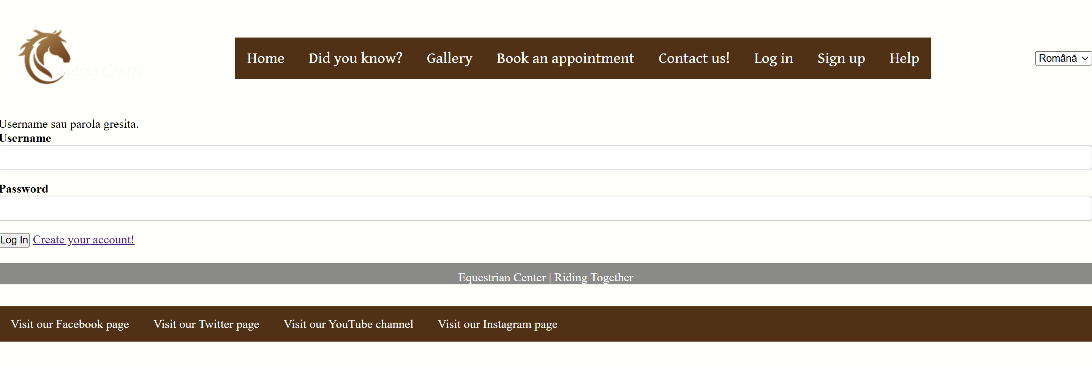

ER6-TC-TRADUCERE-1
INCIDENT(BUG) REPORT (#ER6-TC-Traducere-1)

Data | 2024-12-11
Denumire aplicatie | Calarim Impreuna
Versiune | 1
Modul functional | Programari | Flux(Scenariu) Testare | PROGRAMARI
 |  | Caz testare | Schimbarea limbii la programari
Hardware | Asus Zenbook15, Proc:AMD Radeon Ryzen7, 2,40 Ghz, RAM 16,00 GB
Sistem operare | Windows 11 Pro, 64-bit
Gravitate eroare | MAJORA
 | MEDIE
 | MINORA | x
Status | DETECTAT | x
 | DESCHIS
 | REZOLVAT
 | INCHIS
Descriere | Pagina "Stiati ca?" nu se traduce in nici una dintre limbile cerute.Astfel, daca schimbăm limba în pagina principală și apoi intram pe pagina "Stiati ca?", pagina nu e tradusă, iar daca intram din pagina principala în pagina cu problema, și schimbăm limba din acesta problema apare din nou.
Capturi ecran | 